2. Price Analysis
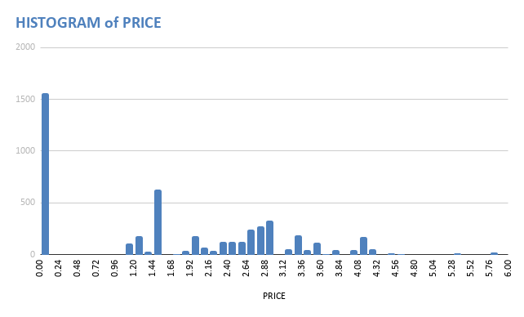
COUNTUNIQUE of PRICE | MAX of PRICE | MIN of PRICE | MEDIAN of PRICE | STDEV of PRICE | PRICE vs PROFIT | Correlation | PROFIT
107.00 | 5.79 | 0.00 | 1.55 | 1.40 | - Các items có price = 1.45 mang lại tổng lợi nhuận (sum of profits) lớn nhất, chiếm 12.52% tổng lợi nhuận. | PRICE | 0.7404468499
 |  |  |  |  |  | r (Price, Profit) = 0.74 nghĩa là nếu giá tăng lên thì lợi nhuận sẽ có xu hướng tăng theo.
- Cột Price có 107 giá trị khác nhau - Items có giá (Price) = 0, luôn có số lượng bán ra (Move) = 0 và Profit = 0 nghĩa là hàng tặng không bán, - Các items có giá - price = 0 có số lượng records lớn nhất (32.5%), đứng thứ 2 là các items được bán ra với price = (1.44 - 1.56) (13.15%)

PRICE vs PROFIT

3. Profits Among Stores Analysi
SUM of PROFIT vs. STORE
SUM of PROFIT vs. SUM of MOVE

- Store 102 thu được lợi nhuận lớn nhất trong tất cả 6 stores, tiếp theo đó là Store 100. - Store 105 là cửa hàng có lợi nhuận thấp nhất. |  | Correlation | Sum of Profit
 |  | Sum of Move | 0.943465148

 |  | - R = 0.94 => Cửa hàng có số lượng hàng bán ra càng nhiều, lợi nhuận thu được có xu hướng càng tăng theo

SUM of PROFIT vs. SUM of MOVE

 |  | Correlation | Sum of Profit
 |  | Sum of Move | 0.8864895004
Store's PROFIT per WEEK
 |  | - R = 0.89 => Cửa hàng có doanh thu tăng lên thì lợi nhuận thu được có xu hướng tăng theo

- Xuyên suốt các tuần, lợi nhuận của Store 102 ở mỗi tuần luôn là cao nhất. Trong đó tuần 392 - lợi nhuận của store 102 có sự khác biệt đáng kế so với các store khác. - Các store kiếm được lợi nhuận gần như là nhiều nhất ở các tuần 387, 388 (so với những tuần còn lại)

- Các brand đều mang lại % lợi nhuận lớn cho các store là: CASCADE/ DAWN/ ULTRA

SUM OF PROFIT PER ADVERTISED SALE
- Trong 2 đợt sản phẩm bán với giá quảng cáo, thì ở đợt B, store 102 đã thu được lợi nhuận vượt trội, lớn nhất so với các store còn lại. Trong khi đó ở đợt S lợi nhuận thu được ở các store gần như nhau, không chênh lệch nhiều. - Tuy nhiên, đợt S mang lại nhiều lợi nhuận hơn đợt B

SUM of PROFIT per CASE

 | - Ở tất cả các cửa hàng, lợi nhuận tập trung đa số vào các SIZE 65Oz - 28 Oz - 22 OZ - 14.7 Oz - Lưu ý riêng size 96Oz thì không mang về bất kì lợi nhuận nào cho mỗi cửa hàng

 |  |  |  | Case 20.00 mang lại lợi nhuận lớn nhất cho tất cả Store - Để ý biểu đồ bên cạnh nhận thấy Xu hướng lợi nhuận theo Case ở mỗi store là giống nhau.

